상품제안서
[TUI]투이 멀티스탠드 제누 | 상품코드: F29747

 |  |  |  |  |  |  | 02-412-0044 | www.easy1.co.kr
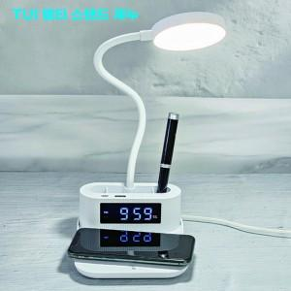

【상세/제작정보】 | * 15W 고속무선 충전 * 3모드 LED 램프 * 듀얼알람 디지털 시계

【인쇄/포장옵션】 | 풀칼라 / 시판박스

【공급단가】 | 수량 | 100~ | 300~ | 500~ | 1,000~ | 3,000~
*VAT별도 | 단가 | 17,500원 | 17,220원 | 16,800원 | 16,380원 | 16,100원

【상품 URL】 | http://www.easy1.co.kr/src/goods_detail.php?gdno=29747

